Sheet1
学 生 衣 柜 清 单
商品名称 | 规格、型号及参数 | 单位 | 数量 | 单价 | 金额 | 参考图片
学生衣柜 | 1、规格：2200*900*600mm 2、材质：文件柜整体选用上海SPPCC加厚冷轧钢板，钢制加厚铁皮1.2mm、表面颜色为灰白色、具有称重强、不易变形、使用寿命长、防水耐腐蚀、易清洁、耐刮痕等优点；经全自动脱脂，净水清洗、加温除油磷化、表调、干燥工艺，经过选材、简板、冲床、折弯、点焊后安装，每道程序都层层质检，严格把关。 3、焊接部分采用高标准熔接焊、表面平整光滑 4、工艺：环保无磷转换钢材前处理技术，可延长文件柜的使用寿命，涂层外观质量优异，附着力及机械强度优异，耐磨性和防锈性能优异。采用无磷环保静电粉末喷涂，比一般液体漆增加三倍的耐磨强度，无流淌现象，表面更光滑、附着性能好、涂层微孔小、无有害物质 5、隔板：加厚可拆卸隔板、采用冷轧钢板工艺一体成型、 灵活调节、金属卡扣固定隔板、加重承重、划分区域、合理储物、坚固耐强 6、钢制挂衣杆、防锈、光滑、称重强、使用寿命长； 7、舒适手柄、铝合金把手表面光滑、牢固耐用、反复使用不伤手、不易生锈、使用寿命长； 8、经典卡槽设计、方便归类查找、减少寻找时间； 9、人性化透气孔、方便透气不易潮湿、柜内无异味； 10、采用进口安全钢柜专用锁具、全钢材质不易折断、200把不互开安全系数高、坚固耐磨、开启灵活； 11、新型合页柜门开启轻便； 12、减震胶垫、保护柜体、减少噪音 | 组 | 200 |  | 0 | 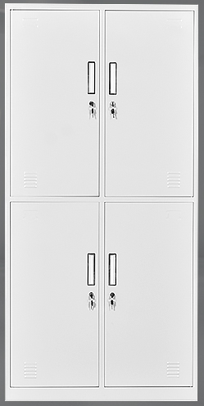 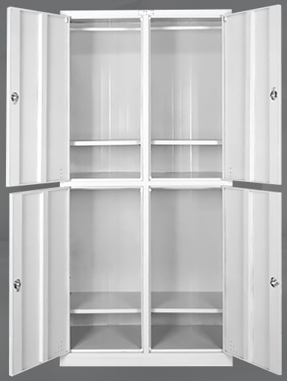 | 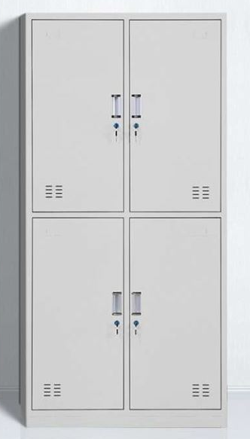
 | 贰拾玖万陆仟元整 |  |  |  | 0

